Total
Estimation des gains suite à l'installation du kit "eau" -Famille - Dossier

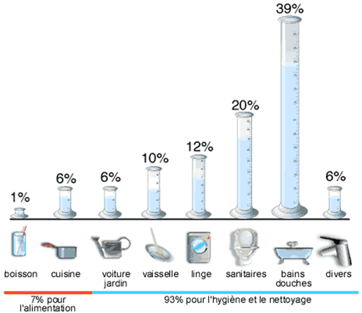
On considère ces usages en estimant :
Douches : 35 % hygiène corporelle
Lavabo 5 % H corp.
Evier 5 % consommation totale
Chasse d'eau base 10 L

Nombre d'occupants : | 2

Economies estimées pour un an : |  | en m3
Douchette | 0 € | 0.0
Mousseur 4,5 | 0 € | 0.0
Mousseur évier | 0 € | 0.0
Sac WC | 0 € | 0
Total kit eau | 0 € | 0.0

l'économie financière ne tient pas compte de la part fixe des abonnements

